Worksheet
 | Alklima B.V.
 | Van Hennaertweg 29
 | 2952 CA Alblasserdam
 | NEDERLAND
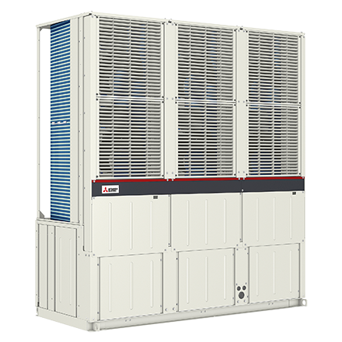
Code | EACV-P900 YA
Product | Chiller (alleen koelen)

Elektrische gegevens
Naam |  | Waarde | Eenheid
Voeding, fase & frequentie (Monoblock) |  | 380.00 - 415.00V / 3 / 50/60 Hz
Afzekering (traag) |  | 63 | A
Begrenzing max. opgenomen elektrisch vermogen |  | 61 | A

Technische gegevens
Naam |  | Waarde | Eenheid
Type koudemiddel |  | R410a
Max. verwarmingsaanvoertemperatuur |  | 25 | °C
Luchthoeveelheid |  | 4620.00 - 27720.00 | m³/h
Luchttemperatuur |  | -15.00 - 43.00 | °C

Geluidsprestaties
Naam |  | Waarde | Eenheid
Geluidsvermogen (Lwa) volgens EN 12102 bij 0/35°C |  | 77 | dB
Geluidsdrukniveau volgens EN 12102 bij 0/35°C op 1 m. afstand |  | 56 | dB

Afmetingen & aansluitingen
Naam |  | Waarde | Eenheid
Afmetingen (HxBxD) |  | 2450 × 2250 × 900 | mm
Gewicht |  | 957 | kg

Uitvoering & werking
Naam |  | Waarde | Eenheid
Cascadeerbaar |  | Ja
Bediening op afstand |  | Ja
Opstelling apparaat |  | Buitenopstelling
Geschikt voor warm tapwater |  | Nee
Warm tapwater regeling geïntegreerd |  | Nee
Geschikt voor actieve koeling |  | Ja

Pomp gegevens
Naam |  | Waarde | Eenheid
Nom. debiet afgiftesysteem |  | 4.3 | l/s

